Cover
Interview Process Management (IPM) |  |  |  | Module/Sub System |  |  |  |  | Created PIC | Created Date |  | Approved Date
 |  |  |  | Quản lý vòng phỏng vấn (QLVPV) |  |  |  |  | DuyetDT | 25-Apr-2017

1. Module/Sub System overview

 | Cung cấp hệ thống quản lý vòng phỏng vấn, quản lý quy trình phỏng vấn, hổ trợ người dùng thay đổi quy trình phỏng vấn cho nhiều ứng viên.
 | Kiểm tra nhập liệu, kiểm tra điều kiện thao tác, đảm bảo các quy trình phỏng vấn không bị chồng lấn.
 | Đảm bảo các ứng viên tham gia ứng tuyển vào ngành nghề nào thì có quy trình phỏng vấn tương ứng.

2. Definitions, Acronyms, and Abbreviations

 |  | No | Abbreviation |  |  | Description
 |  | 1 | IPM |  |  | Interview Process Management
 |  | 2 | QLVPV |  |  | Quản lý vòng phỏng vấn
 |  | 3 | UC |  |  | Use Case

3. Activity diagram

4. UC diagram

 | No | UseCase ID |  |  | Use Case Name |  | Description
 | 1 | UC_QLVPV_001 |  |  | Add interview round |  | Thêm một vòng phỏng vấn mới.
 | 2 | UC_QLVPV_002 |  |  | Edit interview round |  | Sửa một vòng phỏng vấn đã có trong hệ thống.
 | 3 | UC_QLVPV_003 |  |  | Delete interview round |  | Xóa một vòng phỏng vấn trong hệ thống.
 | 4 | UC_QLVPV_004 |  |  | Show interview round list |  | Hiển thị danh sách vòng phỏng vấn nằm trong hệ thống.
 | 5 | UC_QLVPV_005 |  |  | Show detail interview round |  | Hiện thị chi tiết vòng phỏng vấn.
 | 6 | UC_QLVPV_006 |  |  | Show detail interview process |  | Hiện thị chi tiết quy trình phỏng vấn.
 | 7 | UC_QLVPV_007 |  |  | Add interview process |  | Thêm một quy trình phỏng vấn mới.
 | 8 | UC_QLVPV_008 |  |  | Edit interview process |  | Sửa một quy trình phỏng vấn trong hệ thống.
 | 10 | UC_QLVPV_010 |  |  | Show interview process list |  | Hiển thị danh sách quy trình phỏng vấn nằm trong hệ thống.

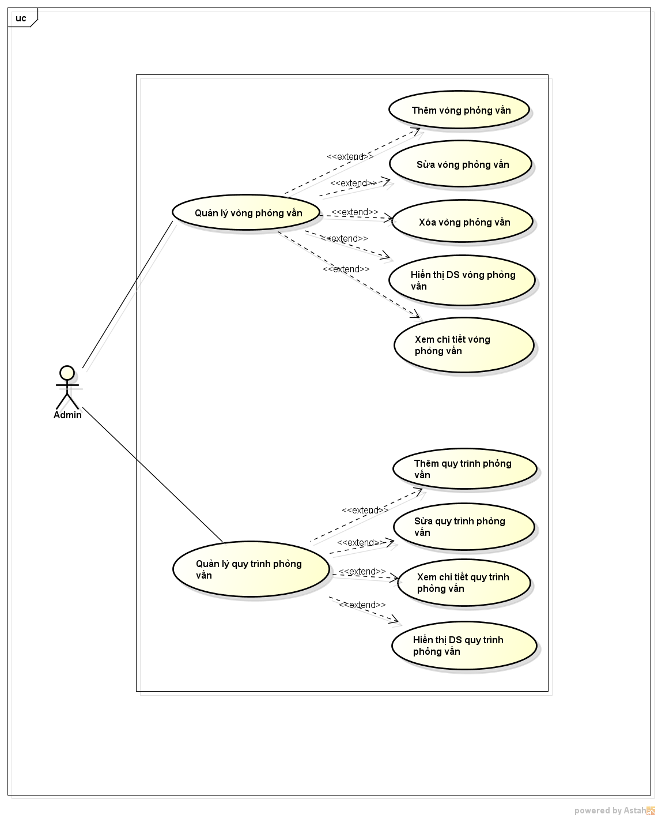
 |  |  |  |  |  |  |  | nSecurity matrix
 |  |  |  |  |  |  |  | UC |  | Admin | Interview Admin
 |  |  |  |  |  |  |  | Add interview round |  | x
 |  |  |  |  |  |  |  | Edit interview round |  | x
 |  |  |  |  |  |  |  | Delete interview round |  | x
 |  |  |  |  |  |  |  | Show interview round list |  | x
 |  |  |  |  |  |  |  | Add interview process |  | x
 |  |  |  |  |  |  |  | Edit interview process |  | x
 |  |  |  |  |  |  |  | Show interview process list |  | x

Show interview process list
Interview Process Management (IPM) |  |  | Process |  |  | Use Case ID |  |  | Use case name |  |  |  |  |  |  | Created PIC |  | Created Date | Approved Date
 |  |  | Use case design |  |  | UC_QLVPV_010 |  |  | Show interview process list |  |  |  |  |  |  | SangNT9 |  | 25/04/2017

1. Description

 | Hiển thị danh sách quy trình phỏng vấn nằm trong hệ thống.

2. Pre-Condition

 | Actor: Admin hệ thống
 | Điều kiện: User đã login vào hệ thống.

3. Pos-Condition

4. Trigger

 | 3.1 | Từ menu dasboard. Người dùng chọn tab "Interview Process Managerment"

5. Basic flow

 | 4.1 | Hệ thống lấy tất cả quy trình có sẵn trong database hoặc qui trình mà user đã Search.
 |  | (Alternative : không có dữ liệu)

5. Alternative flow

 | 4.1 | Hệ thống hiển thị thông báo không có dữ liệu.

6. Business rule

Appendix

 | Mock screen
 | INTERVIEW PROCESS MANAGERMENT

 |  |  | Interview Process Managerment

 |  |  |  | List Interview process |  |  |  |  |  |  |  | Create Interview process

 |  |  |  | Process Name |  |  |  | Carrer |  |  |  | q |  |  | Search

 |  |  |  | # | Process Name |  | Carrer |  |  | Start date | Status |  |  |  | Action
 |  |  |  | 1 |  |  |  |  |  |  |  |  |  |  |  | q
Deltail
Edit

 |  |  |  |  |  |  |  |  |  |  |  | << | 1 | 2 | 3 | … | >>

Add interview process
Interview Process Management (IPM) |  |  |  |  | Process |  |  |  | Use Case ID |  |  |  |  |  | Use case name |  |  | Created PIC | Created Date | Approved Date
 |  |  |  |  | Use case design |  |  |  | UC_QLVPV_007 |  |  |  |  |  | Add interview process |  |  | SangNT9 | 25/04/2017

1. Descriptions

 | Cho phép người dùng tạo mới 1 quy trình phỏng vấn.

2. Pre-Condition

 | Actor: Admin hệ thống
 | Điều kiện: User login vào hệ thống.

3. Pos-Condition

 | Thêm quy trình thành công, hệ thống cập nhật danh sách và quay lại màn hình quản lý quy trình phỏng vấn.

4. Trigger

 | Để tạo 1 quy trình phỏng vấn, người dùng vào mục quản lý quy trình phỏng vấn, ấn nút "Create Interview Process"

5. Basic flow

 |  | 4.1 | Màn hình thêm quy trình phỏng vấn hiện lên, Người dùng điền các thông tin trên màn hình, trong đó có các thông tin bắt buộc
 |  |  |  | Process Name, Carrer, Interview Round, Start date
 |  |  | Và nhấn nút "Save"

 |  | 4.2 | Hệ thống thực hiện validate dữ liệu input. Nếu dữ liệu valid, hệ thống thực hiện lưu các thông tin của quy trình mới vào database. Và thông báo Thành công cho người dùng
 |  |  | (Alternative: Thông tin input bị sai)

6. Alternative flow

 |  | 4.2 | Thông tin input bị sai
 |  |  |  | Hệ thống khi đó sẽ hiển thị thông báo lỗi cho user và cho phép user có thể correct lại thông tin input

7. Business rule

 | Yêu cầu về việc thông báo lỗi nhập sai dữ liệu:
 |  | Màn hình hiển thị thông báo lỗi.
 |  | Các trường dữ liệu không hợp lệ được bôi đỏ.
 |  | Con trỏ chuột sẽ focus vào trường dữ liệu đầu tiên không hợp lệ
 |  | Khi user edit lại trường dữ liệu đó thì màu sắc của trường dữ liệu đó sẽ trở lại bình thường.

 | Các giá trị default:
 |  | Start date: Giá trị default là ngày tạo interview process

Appendix

 | Mock screen
 | (Sample a mock screen in a requirement of a project)

 |  |  | Add Interview process

 |  |  |  | s Information interview process:

 |  |  |  |  | Process Name: |  | Fresher .NET 2017 |  |  |  | Status: | R | Active

 |  |  |  |  | Carrer: |  | Fresher .NET |  |  |  | Start date: | 24/05/2017 |  |  |  |  | ¦

 |  |  |  | s Interview Round:

 |  |  |  |  | Mind Set |  |  |  |  |  | Add

 |  |  |  |  | # | Round Name |  | Description |  |  |  |  |  |  |  | Action
 |  |  |  |  | 1 | Entry test |  | IQ, GMART, English |  |  |  |  |  |  |  | 
Delete

 |  |  |  |  |  |  |  |  |  |  |  | << | 1 | 2 | 3 | … | >>

 |  |  |  |  |  |  |  |  |  |  |  |  |  |  | Save

Edit interview process
Interview Process Management (IPM) |  |  |  |  | Process |  |  |  | Use Case ID |  |  |  |  |  | Use case name |  |  | Created PIC | Created Date | Approved Date
 |  |  |  |  | Use case design |  |  |  | UC_QLVPV_008 |  |  |  |  |  | Edit interview process |  |  | SangNT9 | 25/04/2017

1. Description

 | Cho phép người dùng chỉnh sửa thông tin của 1 quy trình phỏng vấn

2. Pre-Condition

 | Actor: Admin hệ thống
 | Điều kiện: User đã login vào hệ thống.

3. Pos-Condition

 | Chỉnh sửa quy trình thành công, hệ thống cập nhật danh sách và quay lại màn hình quản lý quy trình phỏng vấn.

3. Trigger

 | Để edit Quy trình:
 |  | Người dùng chọn edit từ menu context trong quản lý quy trình phỏng vấn

4. Basic flow

 |  | 3.1 | Hệ thống hiện trang Edit, người dùng thay đổi các thông tin trên màn hình, trong đó có các thông tin bắt buộc
 |  |  | Process Name, Carrer, StartDate, Round interview
 |  |  | Sau đó bấm [Save] button.

 |  | 3.2 | Hệ thống thực hiện validate dữ liệu input. Nếu dữ liệu valid, hệ thống thực hiện lưu các thông tin của quy trình mới vào database.
 |  |  | (Alternative: khi thông tin input bị sai)

 |  | 3.3 | Hệ thống quay lại màn hình trước đó (màn hình quản lý quy trình phỏng vấn).

5. Alternative flow

 |  | 3.2 | Thông tin input bị sai
 |  |  |  | Hệ thống khi đó sẽ hiển thị thông báo lỗi cho user và cho phép user có thể correct lại thông tin input (Quay trở lại bước 3.2)

6. Business rule

 | Role to Edit Interview process
 |  | Chỉ có thể chỉnh sửa những quy trình không có ứng viên đang tham gia.

 | Yêu cầu về việc thông báo lỗi nhập sai dữ liệu:
 |  | Màn hình hiển thị thông báo lỗi.
 |  | Các trường dữ liệu không hợp lệ được bôi đỏ.
 |  | Con trỏ chuột sẽ focus vào trường dữ liệu đầu tiên không hợp lệ
 |  | Khi user edit lại trường dữ liệu đó thì màu sắc của trường dữ liệu đó sẽ trở lại bình thường.

Appendix

 | Mock screen

 |  |  | Edit Interview process

 |  |  |  | s Information interview process:

 |  |  |  |  | Process Name: |  | Fresher .NET 2017 |  |  |  | Status: | R | Active

 |  |  |  |  | Carrer: |  | Fresher .NET |  |  |  | Start date: | 24/05/2017 |  |  |  |  | ¦

 |  |  |  | s Interview Round:

 |  |  |  |  | Mind Set |  |  |  |  |  | Add

 |  |  |  |  | # | Round Name |  | Description |  |  |  |  |  |  |  | Action
 |  |  |  |  | 1 | Entry test |  | IQ, GMART, English |  |  |  |  |  |  |  | 
Delete

 |  |  |  |  |  |  |  |  |  |  |  | << | 1 | 2 | 3 | … | >>

 |  |  |  |  |  |  |  |  |  |  |  |  |  |  | Save

Show interview round list
Interview Process Management (IPM) |  |  |  |  |  | Process |  | Use Case ID |  | Use case name |  |  | Created PIC |  |  | Created Date |  |  |  | Approved Date
 |  |  |  |  |  | Use case design |  | UC_QLVPV_004 |  | Show interview round list |  |  | DuyHK |  |  | 25-Apr-2017

1. Description

 |  | - Giúp người dùng xem được danh sách vòng phỏng vấn

2. Pre-Condition

 |  | Actor : Admin của hệ thống được phân quyền thao tác chức năng quản lý vòng phỏng vấn
 |  | Điều kiện: Phải đăng nhập với quyền Admin hệ thống

3. Trigger

 |  | 3.1 |  | Click vào menu Round of Interviews Management

4. Basic flow

 |  | 4.1 |  | Hiển thị danh sách vòng phỏng vấn tại List of Interview Rounds

4. Alternative flow

5. Business rule

 | Điều kiện :
 |  | - Chỉ hiển thị danh sách các vòng đang được active
 |  | - Chỉ hiển thị thông tin Round Name

Appendix

 | Mock screen |  |  |  | (Sample a mock screen in a requirement of a project)

 | Managerment Interview Round |  |  |  |  |  |  |  | Home > Managerment Interview Round

 |  | List of Interview Rounds |  |  |  |  |  |  |  |  |  |  |  | Create Interview Round

 |  |  | Search by interviewer …..

Detail
Edit
Delete
 |  | # | Round Name |  |  |  | GuideLine |  |  |  | Decsription |  |  |  |  |  |  | Action
 |  | 1 | Mind Test |  |  |  | Mind_Test_GuideLine |  |  |  | Mind_Test_Decsription
 |  | 2 | IQ Test |  |  |  | IQ_Test_GuideLine |  |  |  | IQ_Test_Decsription
 |  | 3 | Technical Test |  |  |  | Technical_Test_GuideLine |  |  |  | Technical_Test_Decsription
 |  | 4 | English Test |  |  |  | English_Test_GuideLine |  |  |  | English_Test_Decsription
 |  | 5 | Communication skill |  |  |  | Communication_skill_GuideLine |  |  |  | Communication_skill_Decsription
 |  | 6 | Math Test |  |  |  | Math_Test_GuideLine |  |  |  | Math_Test_Decsription
 |  | 7 | Physical examination |  |  |  | Physical_examination_GuideLine |  |  |  | Physical_examination_Decsription
 |  | 8 | Java Test |  |  |  | Java_Test_GuideLine |  |  |  | Java_Test_Decsription
 |  | 9 | PHP Test |  |  |  | PHP_Test_GuideLine |  |  |  | PHP_Test_Decsription
 |  | 10 | Linux Test |  |  |  | Linux_Test_GuideLine |  |  |  | Linux_Test_Decsription

 |  | Page 1/ 1 |  |  |  |  |  |  |  |  |  | Previous |  | 1 | 2 | 3 | 4 | 5 | Next

